Worksheet
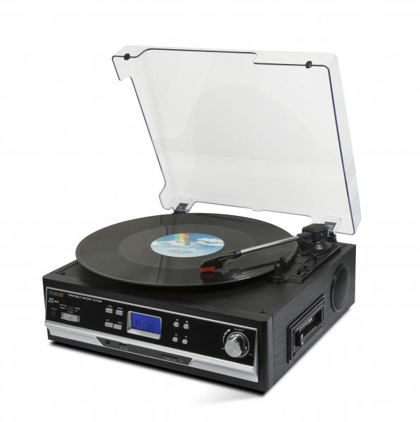
Technaxx BT Platten- und Kassettendigitalisierer TX-22+

Artikelnummer | 4717 |  | VE | 2
EAN | 4260101739919 |  | Stück pro Palette | 48
Zollnummer | 85198900 |  | Lagen Pro Palette | 4

Abmessungen - Artikel
Länge(cm) | Breite(cm) | Höhe(cm) | Gewicht(g)
32.3 | 30.1 | 13.2 | 3000

Abmessungen - Artikelverpackung
Länge(cm) | Breite(cm) | Höhe(cm) | Leergewicht(g) | Gewicht(g) Artikel+Verpackung
36.2 | 18.5 | 36.3 | 350 | 3900

Abmessungen - VE Karton (Masterkarton)
Länge(cm) | Breite(cm) | Höhe(cm) | Gewicht(g)
39 | 39.5 | 39.5 | 7240

Verpackung - Bestandteile
Rest Zubehör (g) | Papier/Pappe (g) | Styropor (g) | Kunstst. Hohlkörper(g) | Kunstst. Folien(g) | Materialverbunde (g)
10 | 160 | 78 | 0 | 30 | 0

Weiterführende Informationen
Technaxx Reseller Portal

